Lisez-moi

TABLEAU DE DEPOTS DES ACTIONS VOLONTAIRES - Réservé ETI

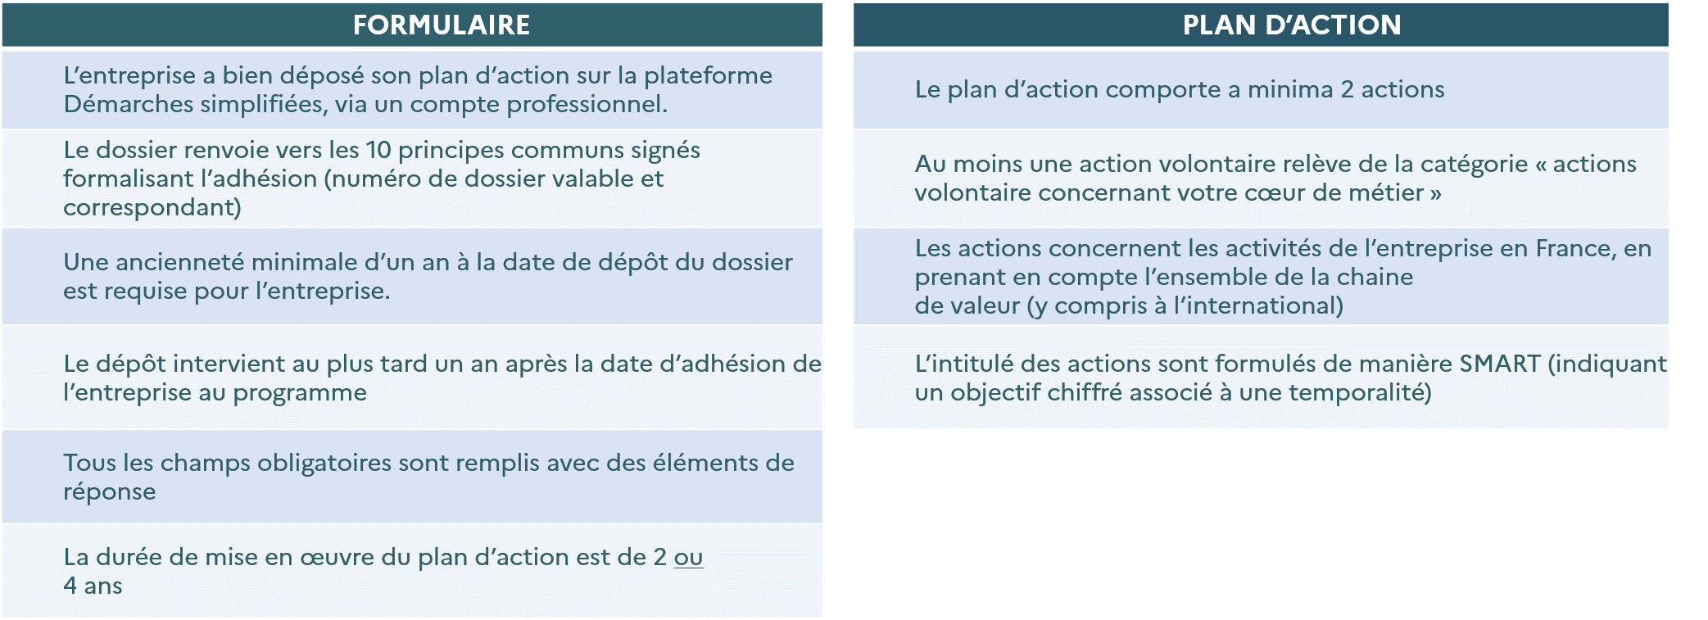
1 - INFORMATIONS GENERALES | 3 - RECEVABILITE DU PLAN D'ACTION
Cet excel vous permet de déposer votre plan d'action dans le cadre du programme Entreprises engagées pour la nature. Il est à importer sur le site Démarches Simplifiées dans le formulaire de dépôt de votre engagement, partie C2/. Pour rappel, le formulaire d'engagement est à déposer dans le cadre d'une des vagues de dépôt suivante (dates 2025) : 1ʳᵉ vague : du 1er janvier au 28 février 2ᵉ vague : du 1er mars au 31 mai 3ᵉ vague : du 1er juin au 31 août 4e vague : du 1er septembre au 31 octobre 5e vague : du 1er novembre au 31 décembre | Afin que le dossier de l'entreprise soit reçevable, les critères ci-contre de complétude, conformité et périmètre sont à respecter.

Les liens vers le formulaire d'engagement ETI et vers le modèle word du formulaire sont disponibles sur cette page

2 - REMPLIR L'EXCEL DU PLAN D'ACTION | 4 - CRITERES D'ANALYSE DU PLAN D'ACTION
Afin de valider votre dépôt, les informations suivantes sont à consulter : - Pour chaque action (chaque ligne) l'ensemble des colonnes de l'onglet C2-Plan d'action devra être rempli. - Les colonnes dont le titre comporte une * sont les éléments qui pourront être rendus publiques sur chacune des actions. - La temporalité du plan d'action doit être de 2 ou de 4 ans, les actions doivent donc s'inscrire dans cette temporalité. - Colonne B "intitulé de l'action" : L'intitulé de l'action doit être clair et compréhensible pour tout public afin d'être communiqué et de faciliter son analyse par les évaluateurs. L'objectif principal chiffré (ex : réduire de x% la consommation de plastique) et la temporalité de l'action (ex : fin 2027) doivent être précisés dans l'intitulé de l'action. - Colonne C "Objectifs SMART" : S'assurer du carractère SMART de chaque action permet de mettre en place un plan d'action efficacite et robuste. (voir grille de critères et guide pour l'action). - Colonne D "Indicateurs de suivi de l'action associés et valeur à date" : Préciser le niveau de départ sur l’indicateur choisi est obligatoire. - Colonne J : Si l’action conduit directement à un changement de pratiques ou de processus dans l’entreprise, il s'agit d'une action volontaire concernant le coeur de métier, sinon c'est une action volontaire complémentaire. - Cet excel a été vérouillé afin de permettre un traitement efficient de votre réponse. | 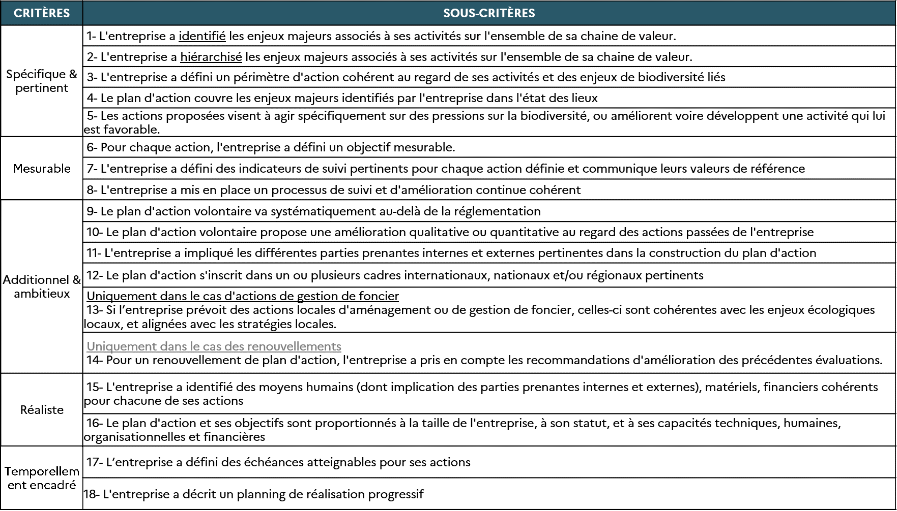 A titre d'information, les critères et sous-critères suivants (tableau ci-dessous) seront utilisés afin d'évaluer la recevabilité du plan d'action déposé. Pour chacun de ces critères, une notation a été attribuée par l’évaluateur : - Non rempli (NR) : le critère n’est pas rempli - Rempli (R) : le critère est rempli - Rempli et avancé (A) : le critère est rempli, la notation valorise l’exemplarité des éléments fournis Afin de pouvoir améliorer votre plan d’actions, vous recevrez deux types de retours suite au dépot : - Les point à faire évoluer : éléments à faire obligatoirement évoluer pour que votre dossier soit jugé recevable. - Les points d’améliorations : éléments qui pourront être améliorés dans votre plan d’actions suite à son analyse pour vous permettre d’arriver à une meilleure qualification.

Pour posez vos questions relatives à la construction de votre plan d'action ou/et au dépôt de votre dossier sur la plateforme, participez au prochain webinaire adhérents (informations et lien disponible par mail et dans les newsletters du Club).
CONSULTER LE GUIDE POUR L'ACTION pour vous accompagner dans la rédaction de votre plan d'action

